ورقة1
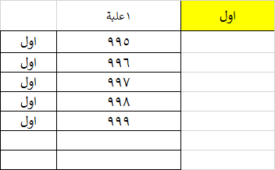
اول | 2 علبة |  |  | الدالة موجوة في خلية B1
 | 995 | اول | ولكن عند إضافة كمية 200 في ورقة رئيسي النتيجة خطا |  |  |  | الدالة هنا تعمل جيد
 | 996 | اول
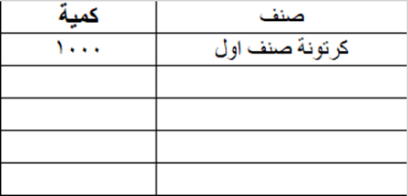
 | 997 | اول
 | 998 | اول |  |  | 200 | رئيسي
 | 999 | اول |  |  | 198 | ورقة1
 | 195 | اول |  |  | 2 علبة | Result
 | 196 | اول |  |  | 2 علبة | TEST
 | 197 | اول
 | 198 | اول
 |  |  | المطلوب تعديل لهذه الدالة لجلب اخر قيمة في عمود B في ورقة رئيسي 200 تخصم منها اخر قيمة في عمود B وهي 198 المطلوب النتيجة هي 2 علبة

 |  |  |  |  | بنفس شروط الدالة كمثال كلمة اول في خلية A1

